ORDEM BANCÁRIA
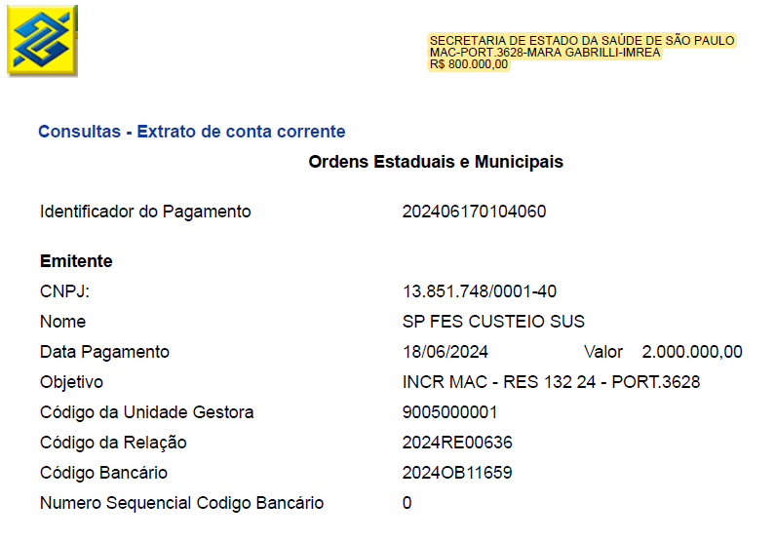

Mar-25

